明细
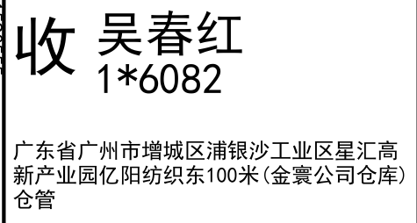
睿 颢 发 货 清 单
（RecallPackaging Delivery List）
 |  |  | Shipping Date 发货日期: | 2025-07-12
 |  |  | 快递单号: | SF3194351590555
 | 合同号 RBSKJHN098
ORDER NR | Item Code | ARTICLE | Colour | Size | Order Qty | Back-up Qty | Total Qty | Carton #/Total | Net Weight (kg) | Gross Weight (kg) | REMARK
订单号 | 产品型号 | 款号 | 颜色 | 尺码 | 订单数 | 备品数 | 总实发数 | 总箱数\箱号 | 净重（公斤) | 毛重（公斤) | 备注(CM)
83299-01 | 白色再生条码页洗标 (care label ) | AITANA 5042-156 | 401 | 32 | 3186 | 159 | 3345 | 1/1 | 13.6 | 14 | 20*30*40
 |  |  |  | 34 | 4212 | 211 | 4423
 |  |  |  | 36 | 4194 | 210 | 4404
 |  |  |  | 38 | 3348 | 167 | 3515
 |  |  |  | 40 | 1836 | 92 | 1928
 |  |  |  | 42 | 1224 | 61 | 1285
83299-01 | 白色再生产地页洗标 (component label) | AITANA 5042-156 | 401 |  | 18000 | 900 | 18900
83299-01 | 白色再生成分页洗标1 (component label) | AITANA 5042-156 | 401 |  | 18000 | 900 | 18900
83299-01 | 白色再生环保页洗标 (component label) | AITANA 5042-156 | 401 |  | 18000 | 900 | 18900
合计 |  |  |  |  | 72000 | 3600 | 75600

